Chi tiết địa chất
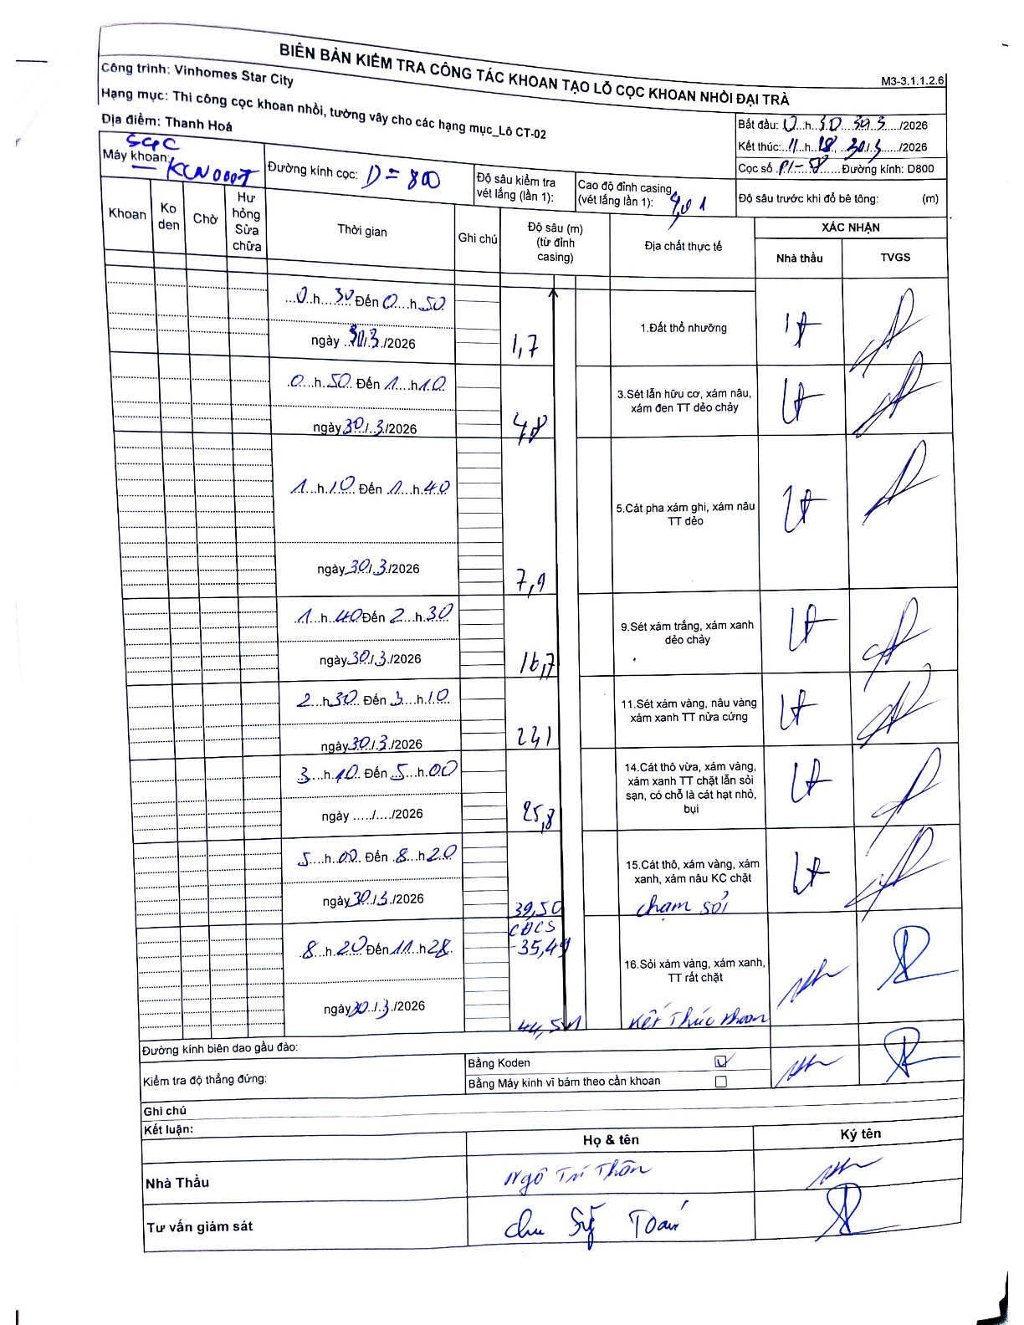
Dự án | Star City Thanh Hóa
Hạng mục | Thi công cọc khoan nhồi, tường vây cho các hạng mục_Lô CT-02
Tên bộ phận | Đài trà
Số hiệu cọc | P1-58
Tên Máy khoan | SGC-KCN0007
Đường kính | D800
Bắt đầu thi công | 00:30 30/03/2026
Kết thúc thi công | 11:18 30/03/2026

Địa chất TT | Đường kính | Mô tả lớp thiết kế | Từ (h) | Đến (h) | Cao độ từ | Cao độ đến | T.Gian (h) | Dài (m) | V (m/h) | Ghi chú
1. Đất thổ nhưỡng | D800 | Đất thổ nhưỡng | 00:30 30/03/2026 | 00:50 30/03/2026 | -1.01 | -1.7 | 0.33 | 0.69 | 2.07 | 0.69m tính từ cao độ đỉnh casing
2 | D800 | Sét lẫn hữu cơ, xám nâu, xám đen TT dẻo chảy | 00:50 30/03/2026 | 01:10 30/03/2026 | -1.7 | -4.8 | 0.33 | 3.1 | 9.3
3 | D800 | Cát pha xám ghi, xám nâu TT dẻo | 01:10 30/03/2026 | 01:40 30/03/2026 | -4.8 | -7.9 | 0.5 | 3.1 | 6.2
4 | D800 | Sét xám trắng, xám xanh dẻo chảy | 01:40 30/03/2026 | 02:30 30/03/2026 | -7.9 | -16.7 | 0.83 | 8.8 | 10.56
5 | D800 | Sét xám vàng, nâu vàng xám xanh TT nửa cứng | 02:30 30/03/2026 | 03:10 30/03/2026 | -16.7 | -24.1 | 0.67 | 7.4 | 11.1
6 | D800 | Cát thô vừa, xám vàng, xám xanh TT chặt lẫn sỏi sạn, có chỗ là cát hạt nhỏ, bụi | 03:10 30/03/2026 | 05:00 30/03/2026 | -24.1 | -25.8 | 1.83 | 1.7 | 0.93
7 | D800 | Cát thô, xám vàng, xám xanh, xám nâu KC chặt | 05:00 30/03/2026 | 08:20 30/03/2026 | -25.8 | -39.5 | 3.33 | 13.7 | 4.11 | Cao độ chân ống vách (CĐCS) -35.41
8 | D800 | Sỏi xám vàng, xám xanh, TT rất chặt | 08:20 30/03/2026 | 11:28 30/03/2026 | -39.5 | -44.5 | 3.13 | 5 | 1.6

ẢNH BIÊN BẢN GỐC

